Bon de commande + commanditaire
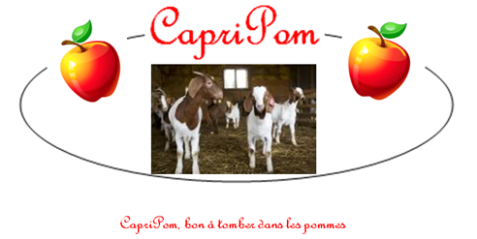
Bon de commande

 |  |  | Nom du client :
 |  |  | Téléphone :
 |  |  | Date :

Nom de la découpe | Prix | Format | Prix à l'unité | Quantité | Valeur approximative | t
 |  | Pour 2 personnes |  |  | de votre précommande
 | $/kg | Poids approximatif (g) | $ | Nombre de paquets | $
Cube à brochette | 35.00 $ | 500 | 17.50 $ |  | 0.00 $
Amourette | 22.00 $ | 250 | 5.50 $ |  | 0.00 $
Épaule désossée | 29.00 $ | 550 | 15.95 $ |  | 0.00 $
Gigot entier désossé | 36.00 $ | 700 | 25.20 $ |  | 0.00 $
Côtelette | 44.00 $ | 400 | 17.60 $ |  | 0.00 $
Demi gigot désossé | 36.00 $ | 350 | 12.60 $ |  | 0.00 $
Épaule ou avant avec os | 27.00 $ | 800 | 21.60 $ |  | 0.00 $
Carré | 51.00 $ | 500 | 25.50 $ |  | 0.00 $
Hachée | 19.00 $ | 500 | 9.50 $ |  | 0.00 $
Saucisse Bacon & fromage | 24.00 $ | 380 | 9.12 $ |  | 0.00 $
Saucisse Érable & pommes | 24.00 $ | 380 | 9.12 $ |  | 0.00 $
Saucisse Moutarde & miel | 24.00 $ | 380 | 9.12 $ |  | 0.00 $
Foie tranché | 17.00 $ | 300 | 5.10 $ |  | 0.00 $
 |  |  |  | Total | 0.00 $
INFORMATIONS: Les quantités et les prix des formats peuvent varier légèrement.
Veuillez compléter le bon de commande et le déposer à la réception de l'ITA (casier 2e année GTEA ) ou par courriel au capripom@hotmail.com avant le 15 mars 2018.
Aucun dépôt requis. Nous vous aviserons de la date de livraison des produits. Vous bénéficierez de deux semaines pour récupérer vos commandes.
Payable à la réception par carte de débit, par chèque (à l'ordre de la Ferme-école LAPOKITA) ou argent comptant.

Avec la participation de :

